Лист1
V(ов) л | 12614400 |  | Н(рег) | 120 |  | Р(о) кг/м3 | 1.429 | S(др ф) | 130 | m(прод о др ф), т/м2 | 0.00125 | m(погл co2 др ф), т/м2 | 0.00165
V(ов) м3 | 12614.4 |  | К(кв) | 20.8 |  | P(co2) кг/м3 | 1.977 | S(топ) | 145 | m(прод о топ), т/м2 | 0.00349 | m(погл co2 топ), т/м2 | 0.00462
 |  |  | К(выд о) | 16.4 |  |  |  | S(об дер) | 135 | m(прод о газ), т/м2 | 0.00075 | m(погл co2 газ), т/м2 | 0.001
V(чо) | 2623.7952 |  | К(укв) | 0.038 |  |  |  | S(куст) | 60
V(чо н рег) | 314855.424 |  | К(выд co2) | 4 |  |  |  | S(газ) | 30
 |  |  | N(дер) | 30
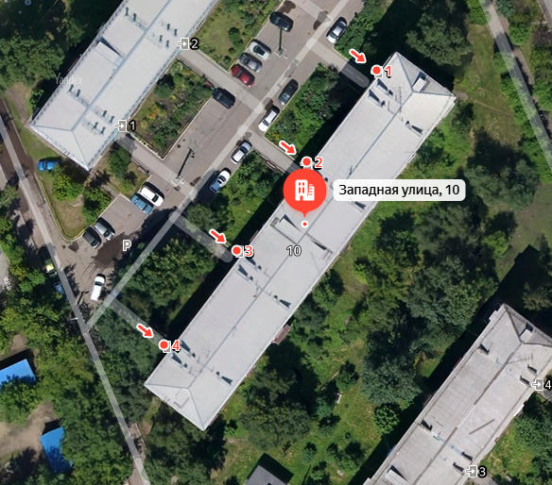
М(чо н рег) кг | 449928.4009
М(чо н рег) т | 449.9284009 | оптимальное количество для стабильной работы организма |  |  |  |  |  |  |  |  |  |  |  | ВЫВОД

К(ов) | 4.4 |  |  |  |  |  |  |  |  |  |  |  |  | Баланс кислорода и углекислого газа в норме. Предпринимать какие-либо меры не требуется.

V(ож 1ч) | 555.0336
V(ож н рег) | 66604.032

М(ож н рег), т | 95.177161728 | Минимальное количество кислорода |  |  | 4.7588580864 | Минимальное количество кислорода на 1 человека

V(со2 в) | 4.793472
V(со2 н рег) | 575.21664

M(со2 н рег), т | 1.1372032973 | Этот результат зафиксировать в выводе, как физиологически комфортную концентрацию СО2.

K(ов co2) | 3.962

V(co2ж1ч) | 499.782528
V(co2ж н рег) | 59973.90336

M(co2ж н рег), т | 118.56840694

M(выд о др ф) | 1.625 |  | M(погл co2 др ф) | 0.2145
M(выд о топ) | 5.0605 |  | M(погл co2 топ) | 0.6699
M(выд о газ) | 1.0125 |  | M(погл co2 газ) | 0.03
M(выд о) | 7.698 |  | M(погл со2) | 0.9144

O(o) | 8.0881%

Б(о2) | 171.09%
Б(co2) | 80.41%

M(нехв о) | 87.479161728
S(зел нас треб доп) | 11.363881752

S(д1) | 4.5
К(д) | 52.525307056

S(зел нас факт) | 225 |  | S(зел нас факт/чел) | 1.875
S(зел нас треб) | 236.36388175 |  | S(зел нас треб/чел) | 1.9696990146

